報告(写真）
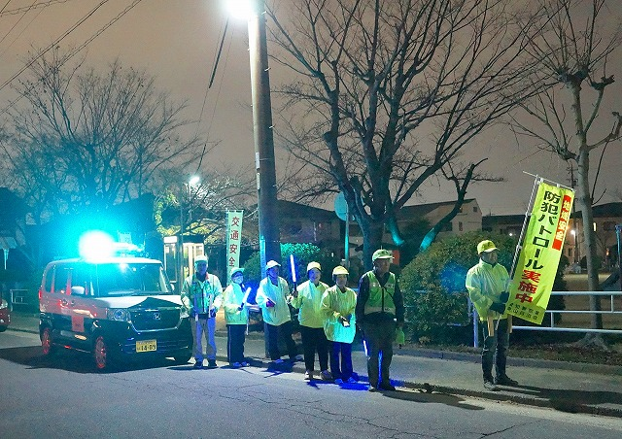
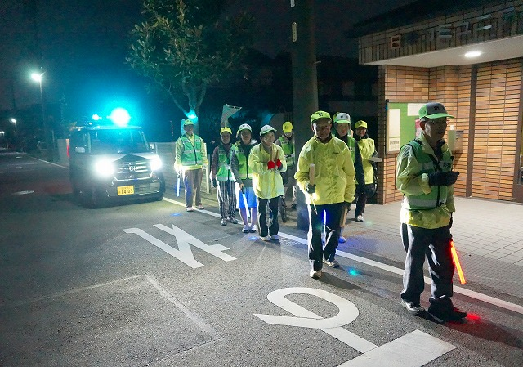
１．青パト出発式の開催
（1）日時：2019年12月11日
（2）場所：愛知県日進市立南小学校 （日進市折戸町中屋敷７０番の３）
（3）来賓、参列者：日進市長、他職員３名。愛知警察署長、他職員３名。
東山区長、自治会役員４名。防犯パト隊役員２名、防犯パト隊員２０名。
 | 小学校長・教頭・教諭１０名、生徒２３４名。
 | 民生委員・児童委員２名。あいさつ東山（学童見守り隊）メンバー５名。
（4）広報状況：中日新聞(2019.12.19（木）朝刊16面、なごや東版に記事）、、自治会内回覧版

２．式次第・写真
①黒須代表あいさつ |  | ②日本財団からの祝電披露
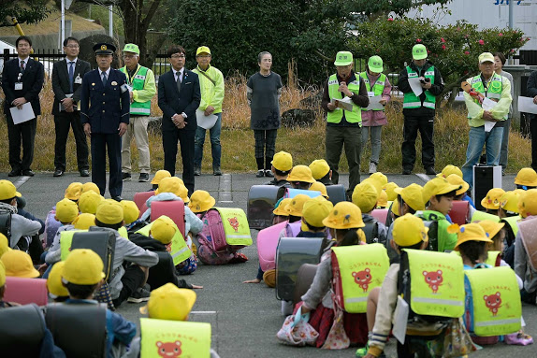
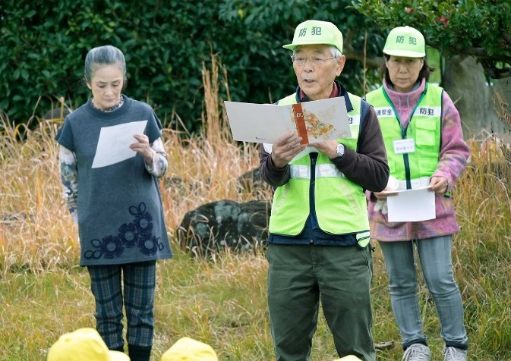

③日本財団からの鍵（レプリカ）受け取り |  | ④近藤日進市長あいさつ
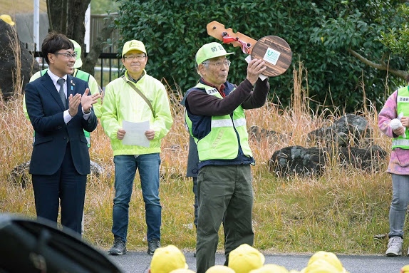
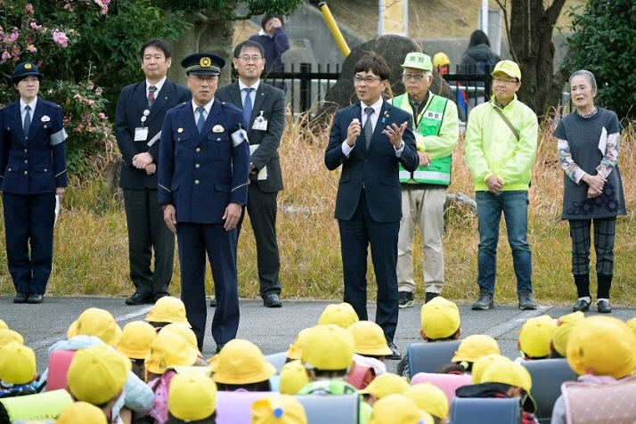

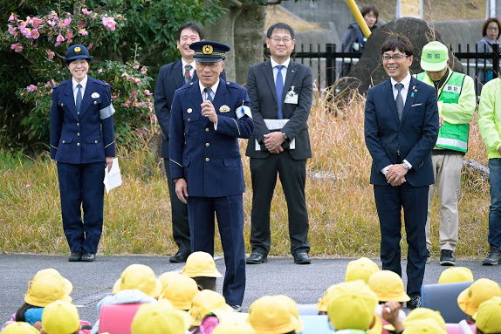
⑤鈴木愛知警察署長あいさつ |  | ⑥生徒代表あいさつ
 |  | 「事故に遭わないよう交通ルールを守るよう努力します。 | 角山消去後
 |  | これからもパトロールをよろしくお願いします」
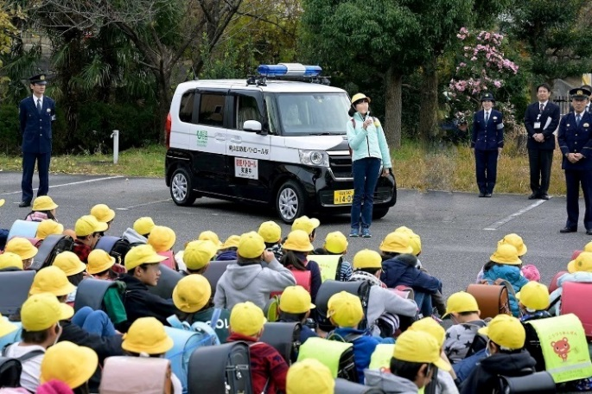

⑦代表の決意表明後、青パト出発（ドライバーは住田副区長）
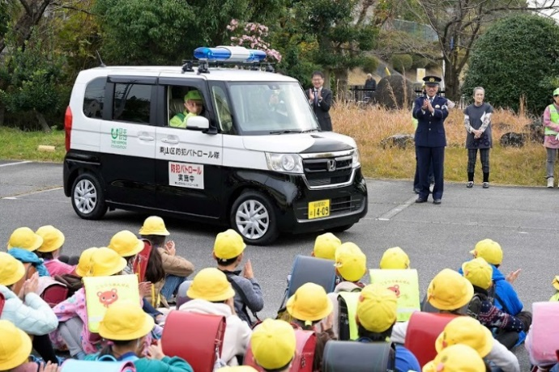
 |  | ⑧記念品（チョロキュー）配布
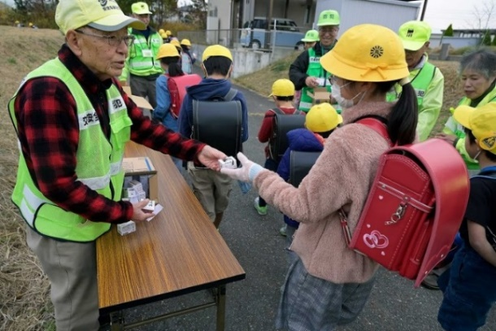

学童見守り隊と青パト車との合同見守り
パト車両を整備（安全機能付き、指定塗装、目立つ青色回転灯）したので、
学童見守り隊と合同の見守りを実施。

登校見守り・交通安全指導

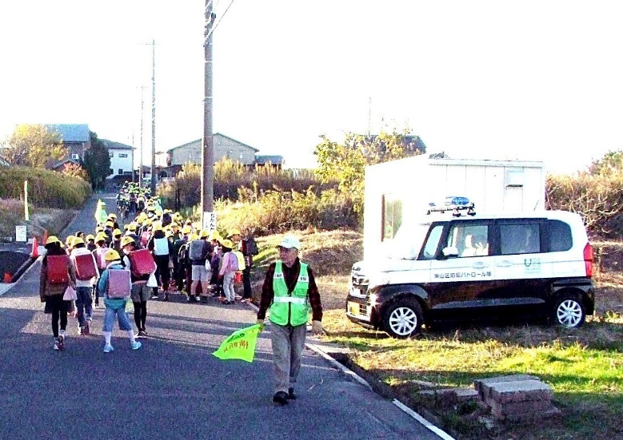
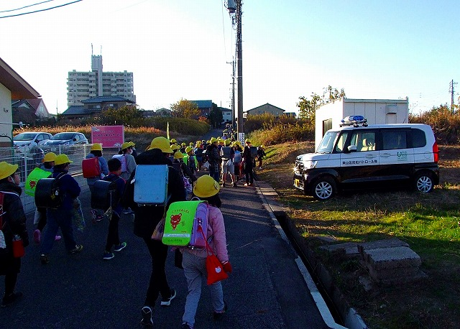

下校見守り・交通安全指導
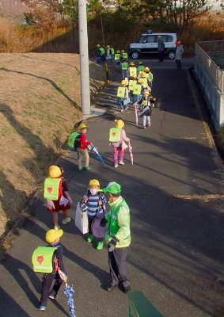
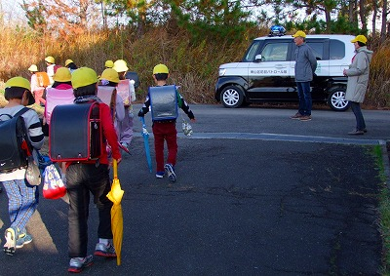

徒歩パト隊と青パト車との合同夜間防犯パトロール

パト車両を整備（安全機能付き、指定塗装、目立つ青色回転灯）したので、
徒歩パト隊の後についての合同夜間防犯パトロールを実施、デモ効果大。

5丁目グループ（水曜日グループ） |  | ６丁目グループ（金曜日グループ）

